管理家谱-家谱信息
 |  |  |  |  |  |  |  |  |  | 创建家谱 | 修改个人信息
logo | 传家簿 |  |  |  |  |  | 乐家 | 家族索 | 【张三 退出】 | 管理家谱 | 其他个人信息
家谱信息 |  |  |  |  |  |  |  |  |  |  | 我的家谱
 | 家族编号： | 1111 |  |  |  |  |  |  |  |  | 消息
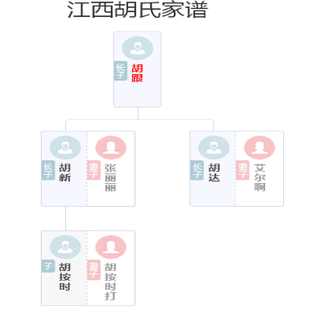
添加家谱成员
 | 姓氏： | 张 |  |  |  | ∨
修改家谱成员
 | 家谱名称： | 张氏家谱 |  |  |  |  |  |  |  |  | 请选择家族姓氏 | ∨
家谱权限转移 |  |  |  |  |  |  |  |  |  |  |  | 收索
 | 家谱地区： | 江西省∨ | 南昌市∨ | 南昌县∨ | 东湖区∨ |  |  |  |  |  | 阿 | ‖
大事件审核 |  |  |  |  |  |  |  |  |  |  | 额 | ‖
 | 创建人姓名： |  | 张 |  |  | 三 |  |  |  |  | 呵 | ‖
推送到乐家 |  |  |  |  |  |  |  |  |  |  | 腌 | ‖
 | 性别： |  | • | 男 | ◦ | 女 |  |  |  |  | 錒 | ‖
 |  |  |  |  |  |  |  |  |  |  | 阿 | ‖
 | 权限： |  | • | 公开 | ◦ | 私有

 | 家谱密码：

 |  | 保存修改

创建家谱
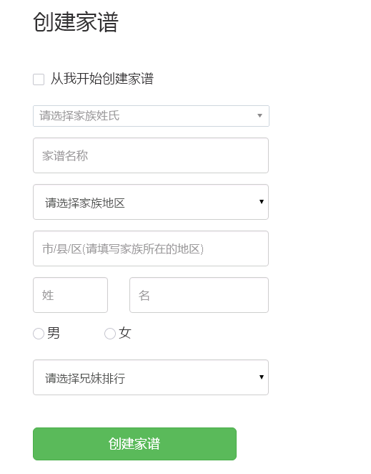
创建家谱

 | 请选择家族姓氏 |  |  |  | ∨ | 请选择家族姓氏 | ∨
 |  |  |  |  |  |  | 收索
 | 家谱名称 |  |  |  |  | 阿 | ‖
 |  |  |  |  |  | 额 | ‖
 | 家谱地区： | 江西省∨ | 南昌市∨ | 南昌县∨ | 东湖区∨ | 呵 | ‖
 |  |  |  |  |  | 腌 | ‖
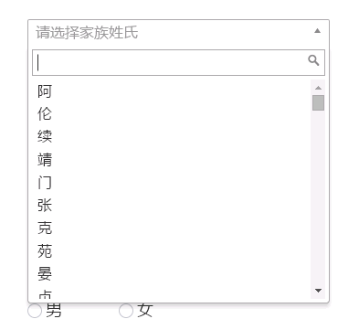
 | 权限： | • | 公开 | ◦ | 私有

 | 家谱密码：

 | 创建家谱

